상품제안서
25절 스프링 콤마도브 다이어리 | 상품코드: S29181

 |  |  |  |  |  |  | 02-713-8555 | www.synergygift.co.kr
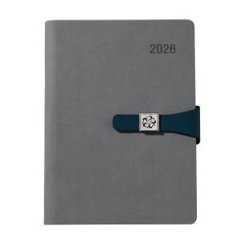

【상세/제작정보】

【인쇄/포장옵션】 | 불박, 금박, 은박 / 포장불가능

【공급단가】 | 수량 | 50~ | 200~ | 500~ | 1,000~ | 3,000~
*VAT별도 | 노트식 | 9,750원 | 9,250원 | 8,900원 | 8,750원 | 8,450원
 | 이틀식 | 10,000원 | 9,500원 | 9,100원 | 8,950원 | 8,700원
 | 주일식 | 10,000원 | 9,500원 | 9,100원 | 8,950원 | 8,700원

【상품 URL】 | https://www.synergygift.co.kr:443/src/goods_detail.php?gdno=29181

